关系图
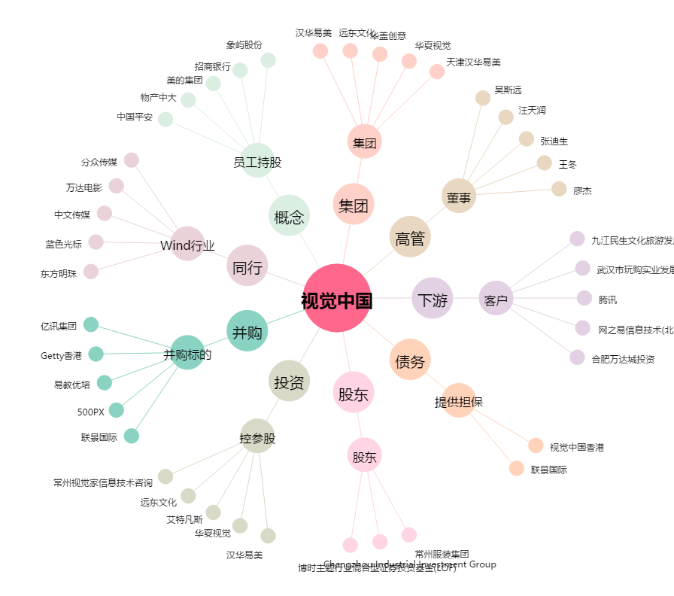
视觉中国[000681.SZ] - 关系概览图

